Sheet1
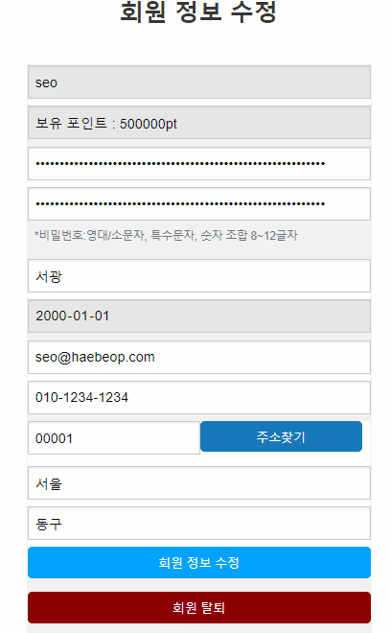
해법학원 : [로그인].[로그아웃].[회원가입].[관리자페이지-회원목록]
Test Scenario Specification Form

 |  | 작성자 | 작성일 | 리뷰 | 리뷰일 | 수행자 | 수행일
 |  | 서광 | 2023-10-23

테스트 대상 상세 :
-해법학원 로그인, 로그아웃, 회원가입, 관리자페이지(회원목록) 화면 구현 테스트 1. 회원 가입 : 아이디 중복 체크, 비밀번호 정규화 체크, 주소 API 기능 확인. 2. 로그인 : 로그인 하지 않으면 상단 메뉴에 [로그인|회원가입|오시는길] 표시 3. 로그인 한 경우 회원은 [마이페이지|로그아웃|오시는길], 관리자는[관리자페이지|로그아웃|오시는길] 표시 4. 관리자 페이지 : 회원 목록에서 회원 정보 수정 및 삭제 기능, 목록 페이징, 검색 기능
테스트 시나리오 목적 :
1. 회원 가입시 아이디, 비밀번호 체크, 주소 입력 API 작동 여부 확인 2. 로그인 정보에 따라 메뉴 변경 확인 3. 관리자 페이지의 기능(정보수정, 삭제, 검색, 목록) 확인
가정 및 필요사항 :
필요사항 : 약 60명 가량 회원 정보 더미 데이터, 가정1 : DB에 이미 저장된 ID로 회원 가입 시도, 비밀번호와 비밀번호 확인 불일치, 주소 입력 API로 주소 입력. 가정2 : 회원 로그인 시 메뉴 변경 기능 확인 가정3 : 회원이 개인 정보 변경에 따라 개인 정보를 수정해야 하는 경우, 회원 정보 수정 및 DB 저장 기능 작동 여부 확인. 가정4 : 다수의 회원 존재시, 관리자가 필요에 따라 이름, 아이디, 전화번호, 이메일 등으로 특정 회원을 검색 후 수정, 삭제 기능 작동 여부 확인.


STEP (ID) | 테스트 항목 |  | 기대결과 |  | 실제결과 |  | 비고 | 테스트 ID | 캡처 이미지
ID01 | 비회원 홈페이지 방문 |  | 상단 메뉴 [로그인 | 회원가입 | 오시는길] 노출 |  | ○ |  |  | ID01
ID02 | 회원 가입 시 1. 중복된 아이디를 입력한 경우 2. 아이디 형식이 불일치하는 경우 3. 비밀번호와 확인이 불일치 한 경우 4. 비밀번호 형식이 불일치하는 경우 |  | 1. ajax로 다시 입력할 것을 사용자에게 요구 2. 다시 입력할 것을 사용자에게 요구 3. 다시 일치 시킬 것을 사용자에게 요구 4. 비밀번호 형식을 일치할 것을 요구 |  | ○
ID03 | 주소 api 작동 여부 확인 |  | 주소 입력 버튼 클릭시, 새 창에서 주소를 입력 받고, 우편번호와 주소를 자동으로 반환, 입력되어 사용자는 상세 주소만 기입. |  | ○
ID04 | 관리자 로그인 시 |  | 상단 메뉴 [관리자페이지 | 로그아웃 | 오시는길] 노출 |  | ○
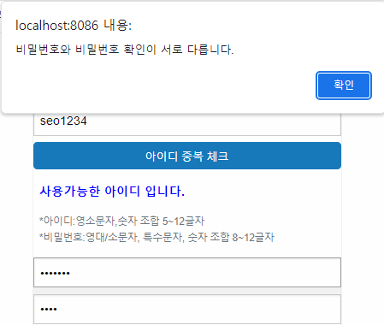
ID05 | 회원 로그인 시 |  | 상단 메뉴 [마이페이지 | 학습현황 | 로그아웃 | 오시는길] 노출 |  | ○ |  |  | ID02
ID06 | 괄리자 페이지 회원 목록 1. 검색 기능 2. 페이징 기능 |  | 1. 검색어 입력 시, 검색 keyword에 따라 회원 목록 출력 업데이트 2. 한페이지에 10건, 페이지 블록은 5개 이상 데이터 출력시, 페이징 처리 기능 |  | ○ |  |  |  |  |  | 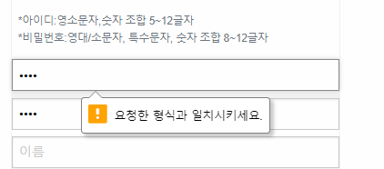
ID07 | 회원 가입 후, 로그인, 회원 정보 수정 확인 |  | 수정 후 수정한 정보가 마이페이지에 출력 |  | ○
ID08
ID09
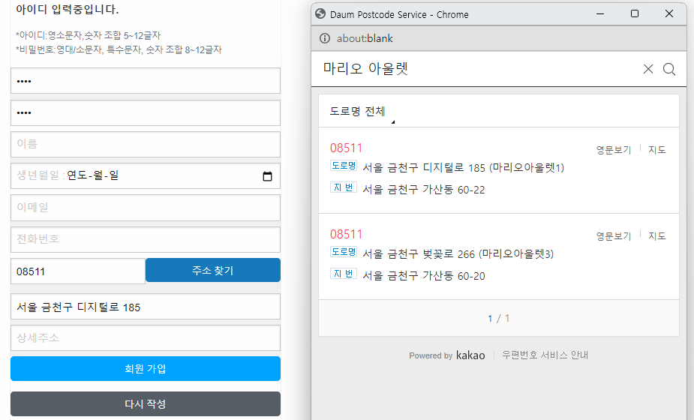
ID10 |  |  |  |  |  |  |  | ID03
ID11
ID12


 |  |  |  |  |  |  |  | ID04

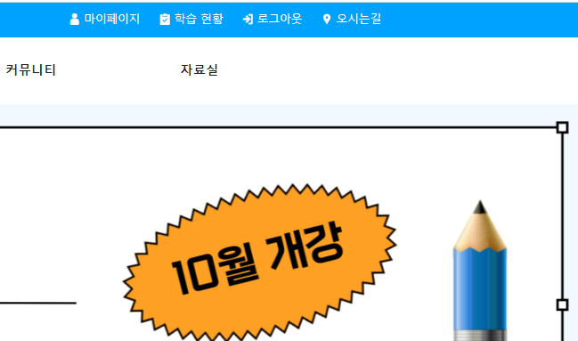
 |  |  |  |  |  |  |  | ID05

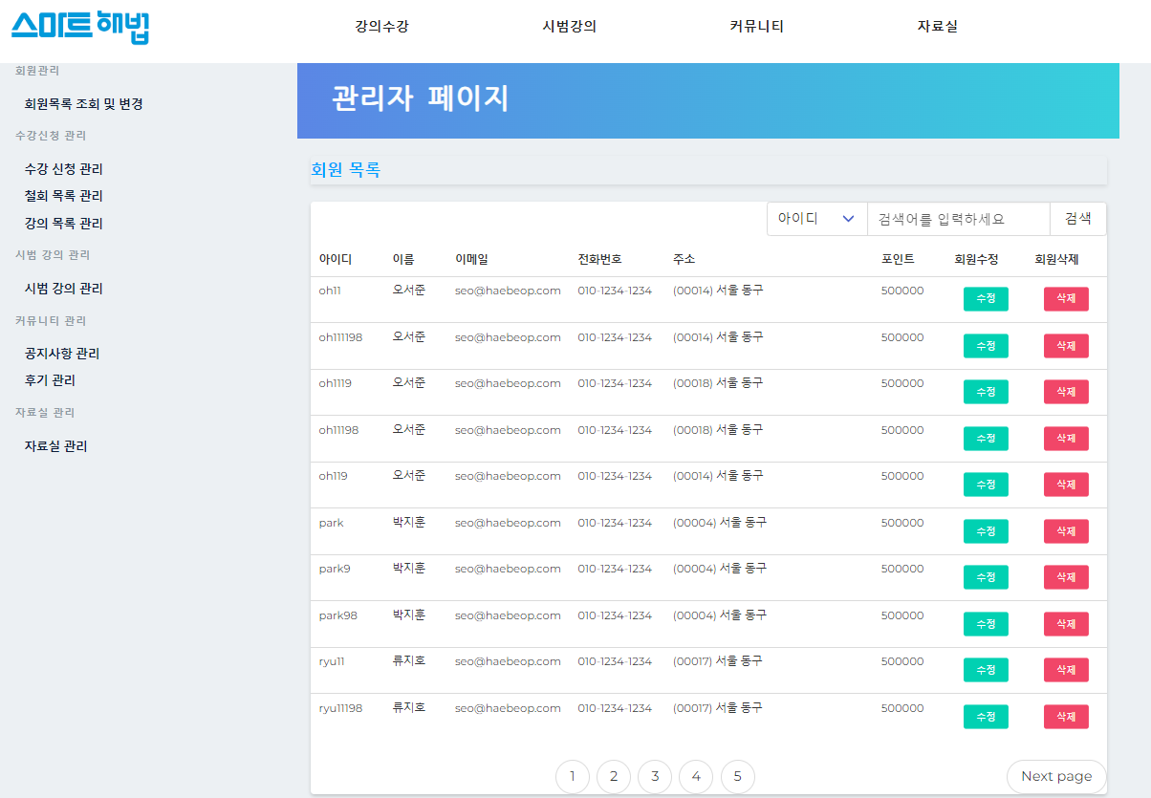
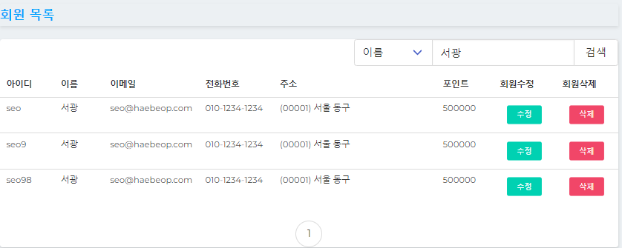
 |  |  |  |  |  |  |  | ID06

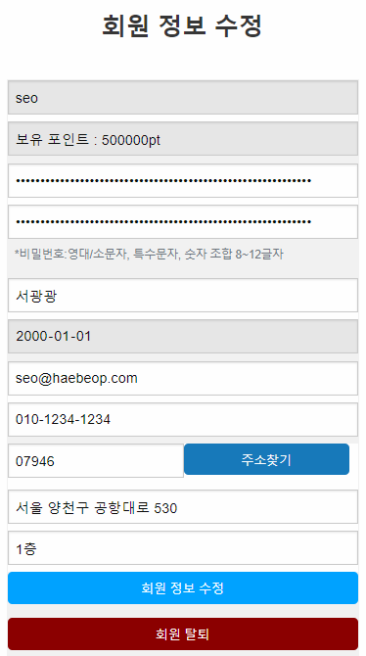
 |  |  |  |  |  |  |  | ID07 | (수정전) | (수정후)

